バイナリ比較
■GitでExcel、Wordなどのバイナリファイルを比較する
 | Gitで設計書を管理している場合、コミット時やブランチのマージ時にファイルを比較したいことがある。
 | テキストファイルの比較は問題なく行えるが、バイナリファイルの比較はデフォルト設定では行えない。
 | 今回は簡単にバイナリファイルの比較を行える方法を紹介する。
 | ※実際に現場で使うことを想定し、TortoiseGit, SourceTree両方の方法を紹介する。

 | ◆まずはデフォルトの設定で比較ができるのか試してみる
 | ＜TortoiseGit＞
 |  | テキストファイルの比較
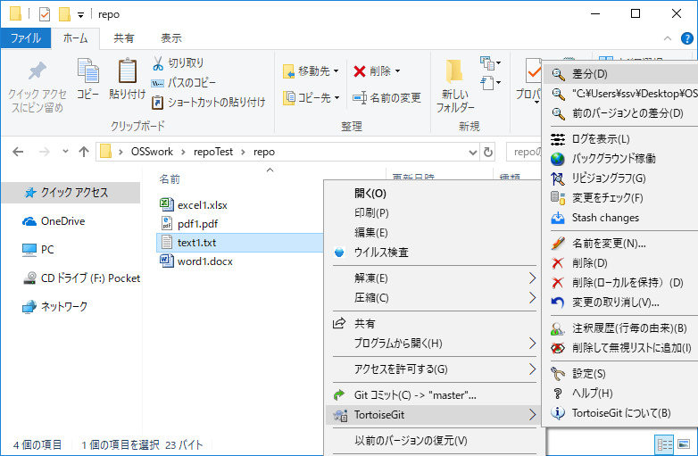

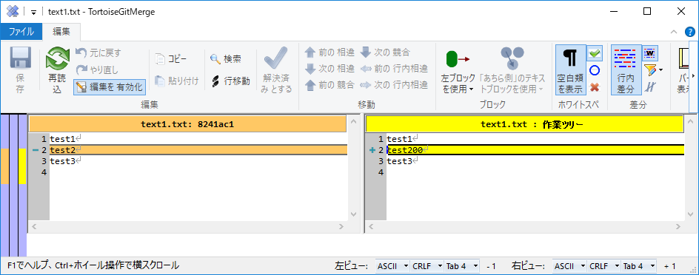

 |  | wordの比較
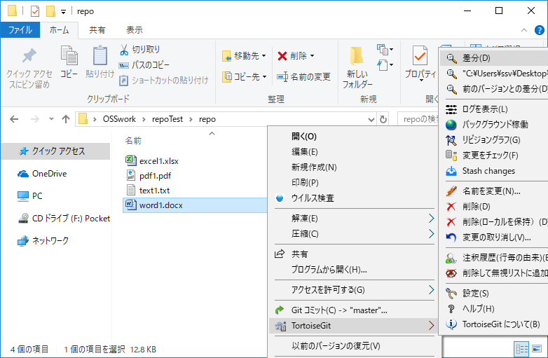

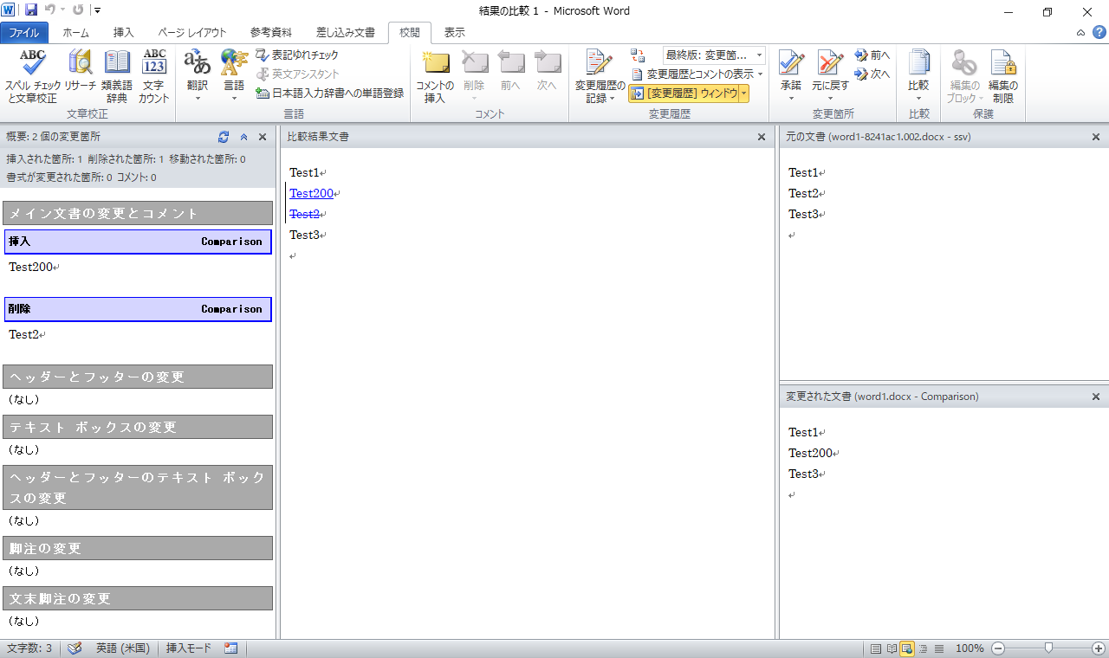

 |  | excelの比較
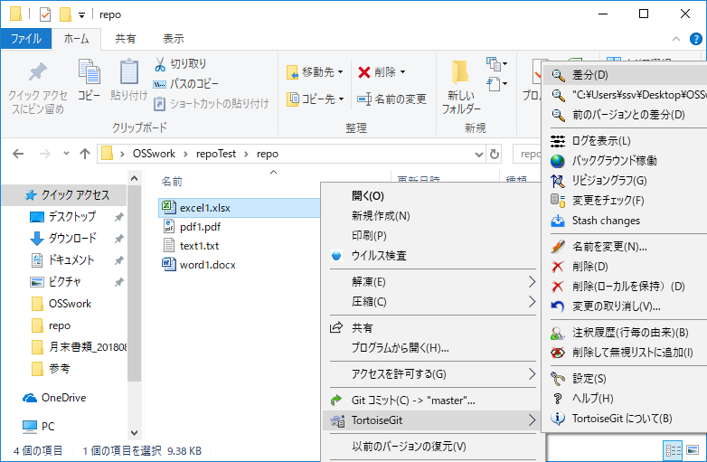

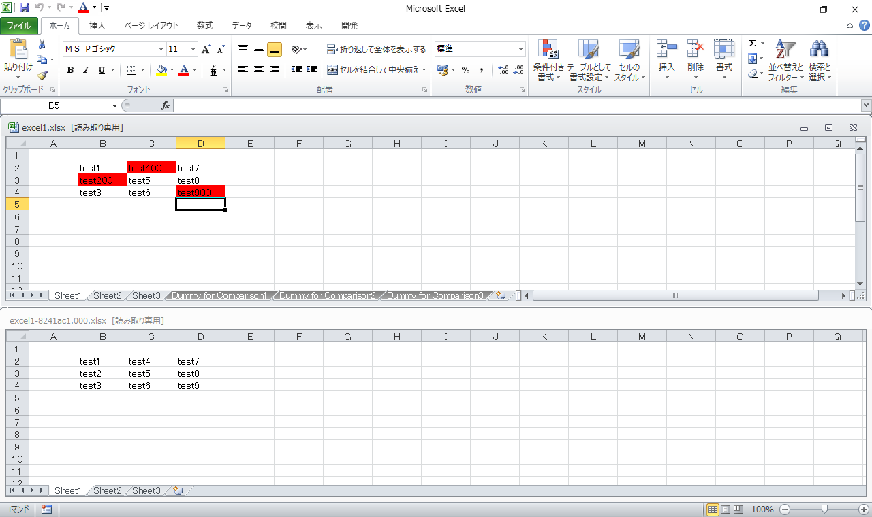

 |  | pdfの比較
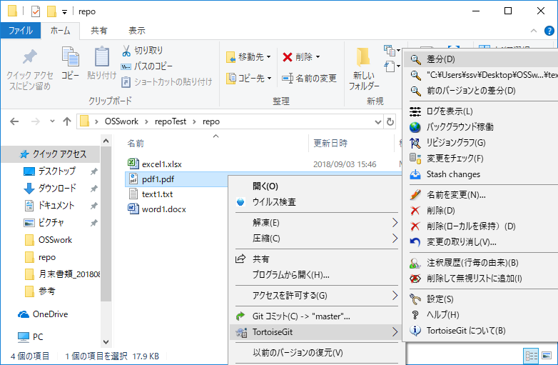

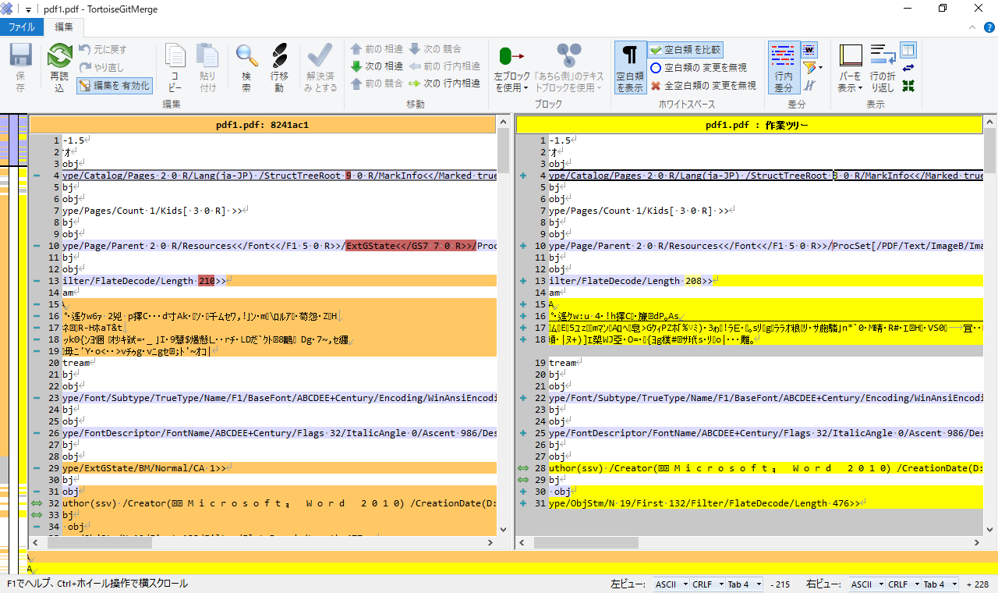

 |  |  | →文字化けしてしまい比較不可

 | ＜SourceTree＞
 |  | テキストファイルの比較
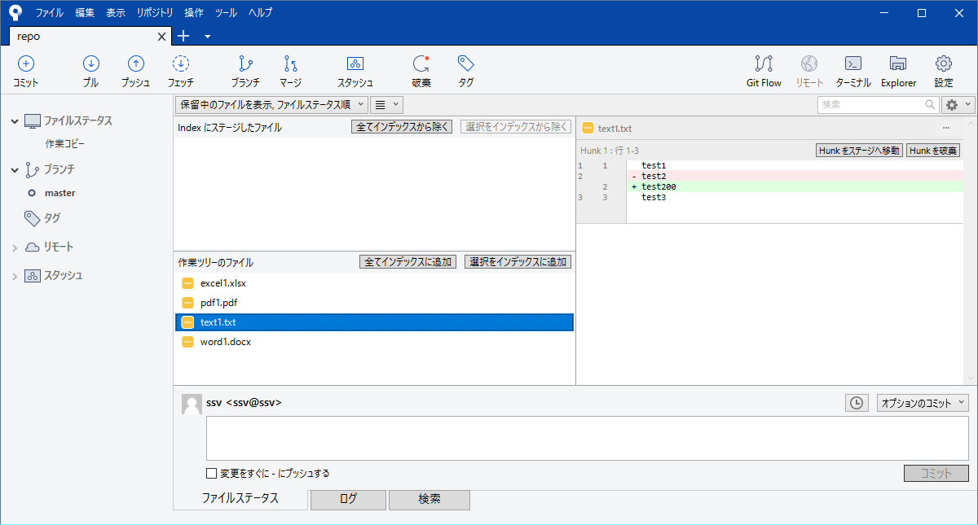

 |  | wordの比較
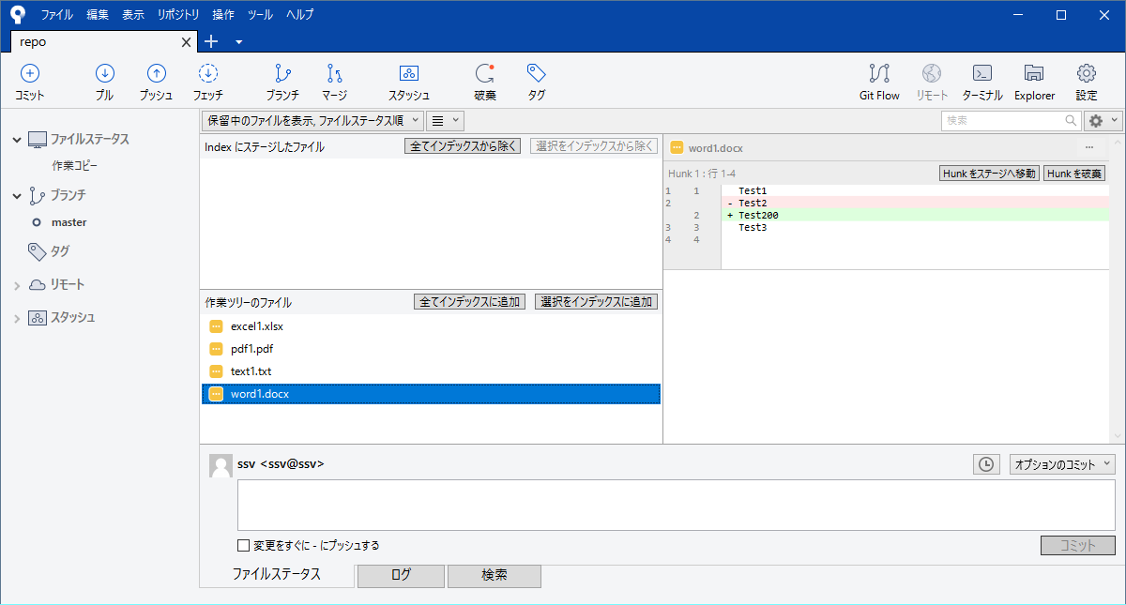

 |  | excelの比較
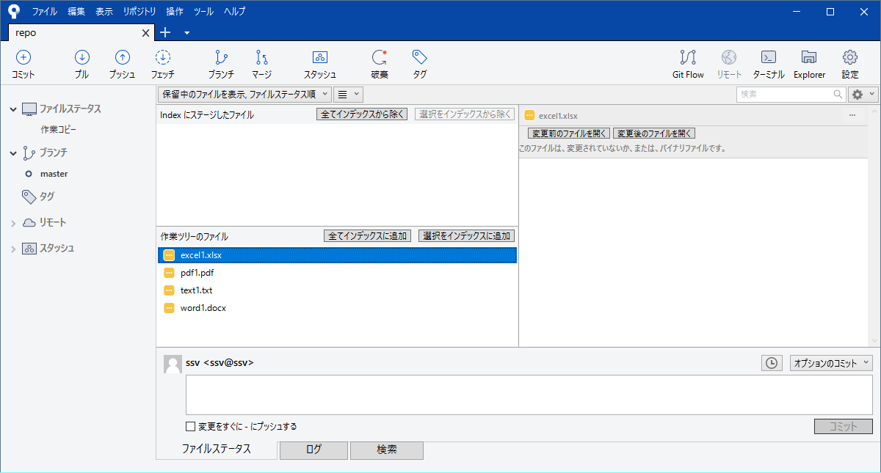

 |  | pdfの比較
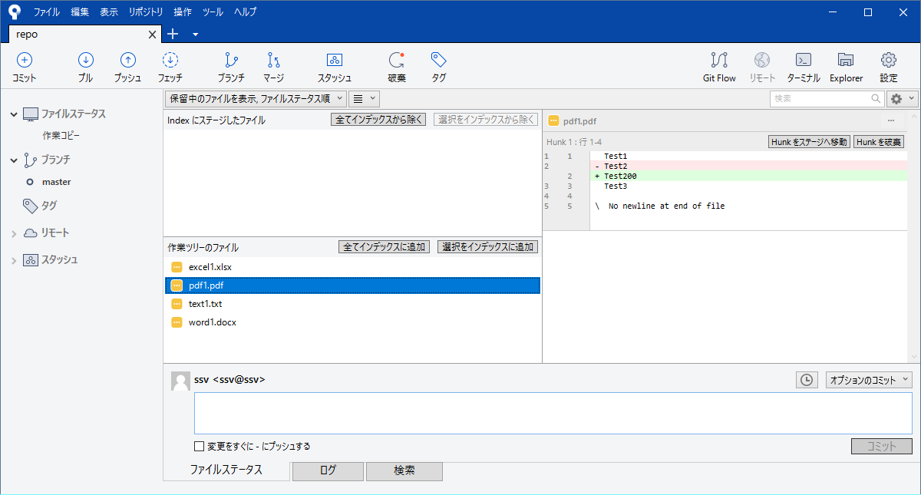

 | ◆デフォルト設定の挙動まとめ
 |  |  |  | text | word | excel | pdf
 |  | TortoiseGit |  | 〇 | 〇 | 〇 | ×
 |  | SourceTree |  | 〇 | 〇 | × | 〇

 |  | TortoiseGitではデフォルトの設定でも、バイナリファイルの比較を行うことができた。（pdfはできなかったが）
 |  | しかしSourceTreeの場合、excelファイルの比較のみできなかった。

 | ＜対処法＞
 | 対処法としては、WinMergeのプラグインを導入することが一番簡単である。
 | 以下のどちらかを入れれば、SourceTreeでもexcelファイルの比較を行うことができる。
 |  | ・CompareMSExcelFilesプラグイン
 |  |  | →デフォルト設定でインストールしていれば、すでに入っている
 |  | ・xdocdiffプラグイン
 |  |  | →こちらはexcelの比較に加え、pdfの比較も可能。
 |  |  | →インストール方法： |  | http://freemind.s57.xrea.com/xdocdiffPlugin/

 | ◆手順
 |  | Sourcetreeのオプションで外部DiffツールにWinMergeを設定しておく
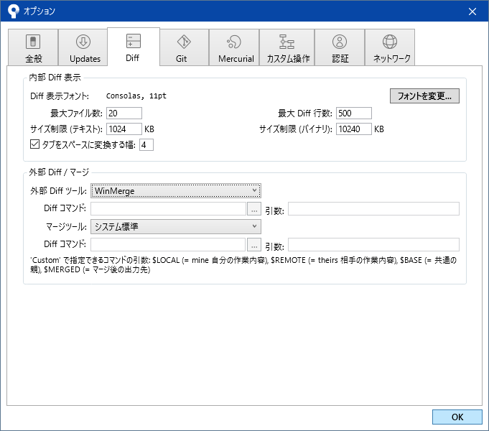

 |  | 右クリック→外部Diffを選択
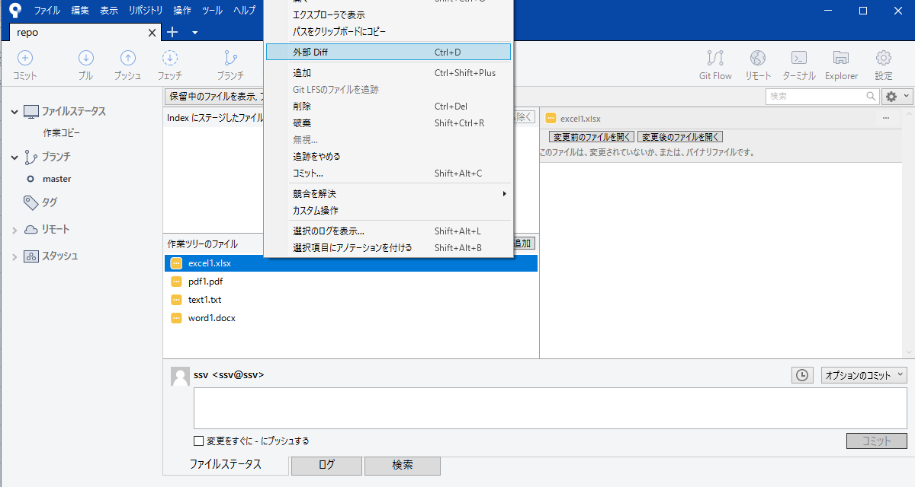

 |  | 「展開プラグインで開く」を選択
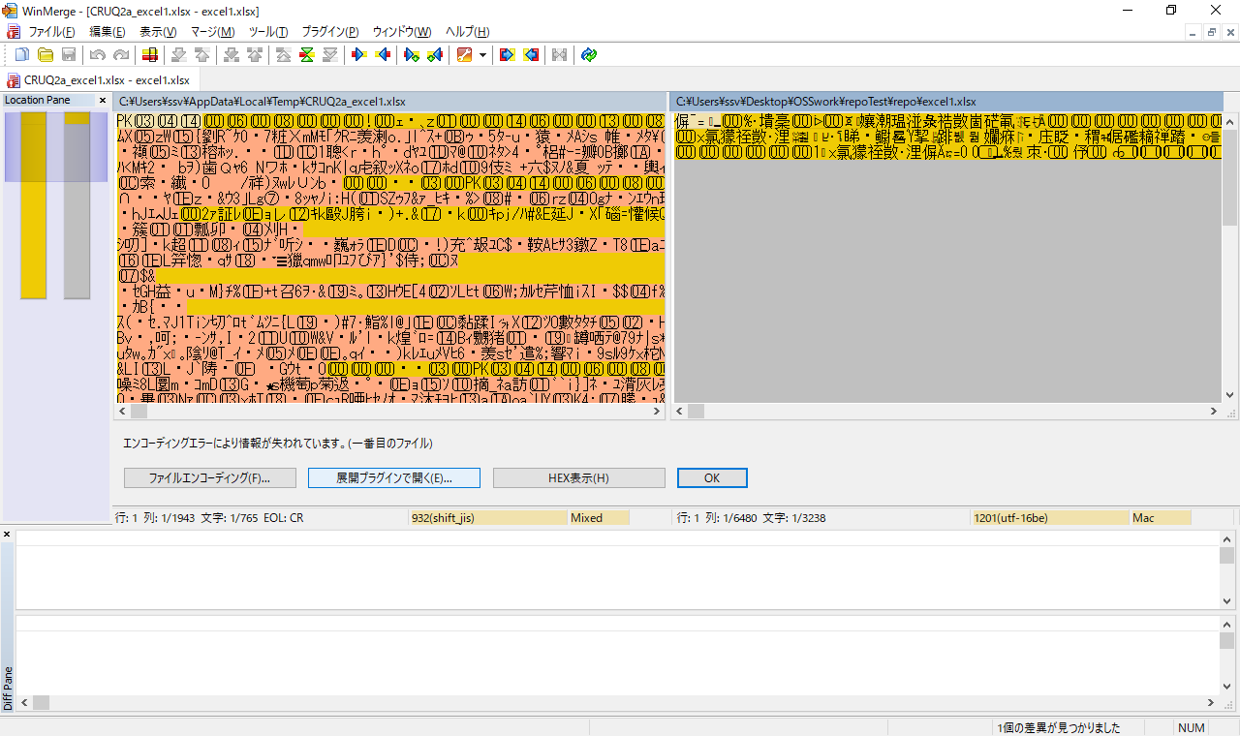

 |  | CompareMSExcelFilesプラグインを選択して「OK」を選択
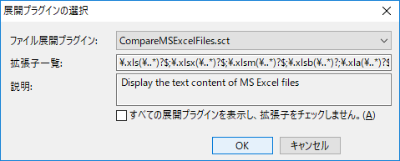

 |  | excelファイルの比較が可能！
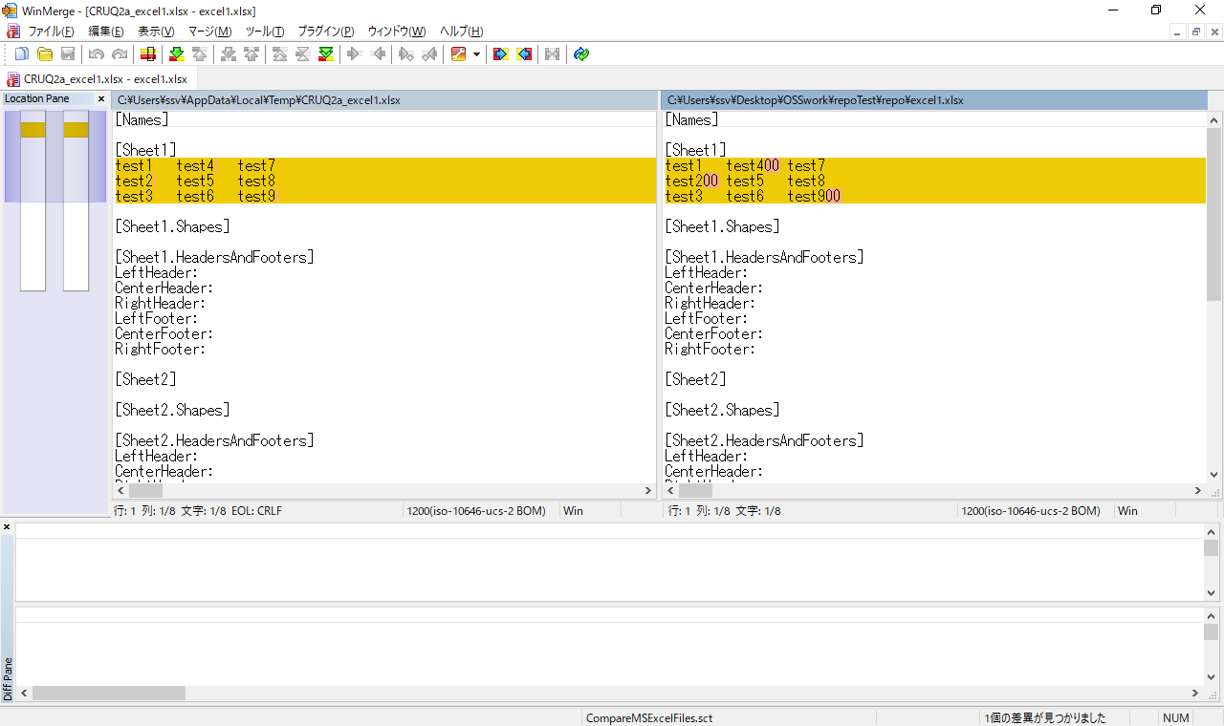

 |  | xdocdiffプラグインの場合
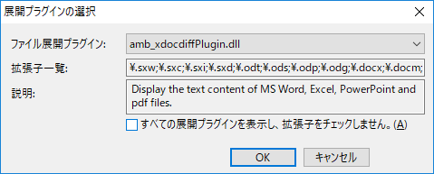

 |  | 文字だけの比較ならこちらのほうが見やすい
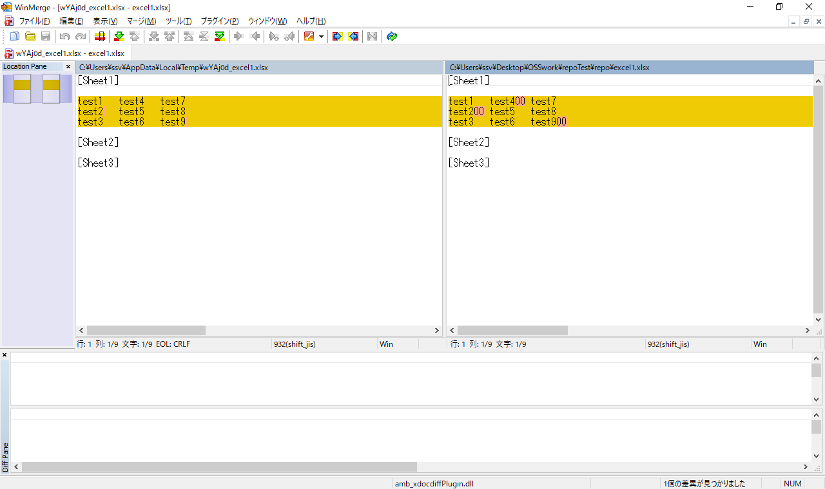

 | ＜まとめ＞
 |  | ・TortoiseGitの場合
 |  |  | デフォルト設定では、PDFファイルのみ比較することができない。
 |  |  | PDFファイルを比較したい場合は、WinMergeをdiffツールに設定し、xdocdiffプラグインを使うと良い。
 |  | ・SourceTreeの場合
 |  |  | デフォルト設定では、Excelファイルのみ比較することができない。
 |  |  | WinMergeをdiffツールに設定し、CompareMSExcelFilesプラグイン または xdocdiffプラグインを使うと良い。

 | 【参考】
 |  |  | https://qiita.com/akashima/items/4a31edc00b6768c9c4c7

